Estadísticas
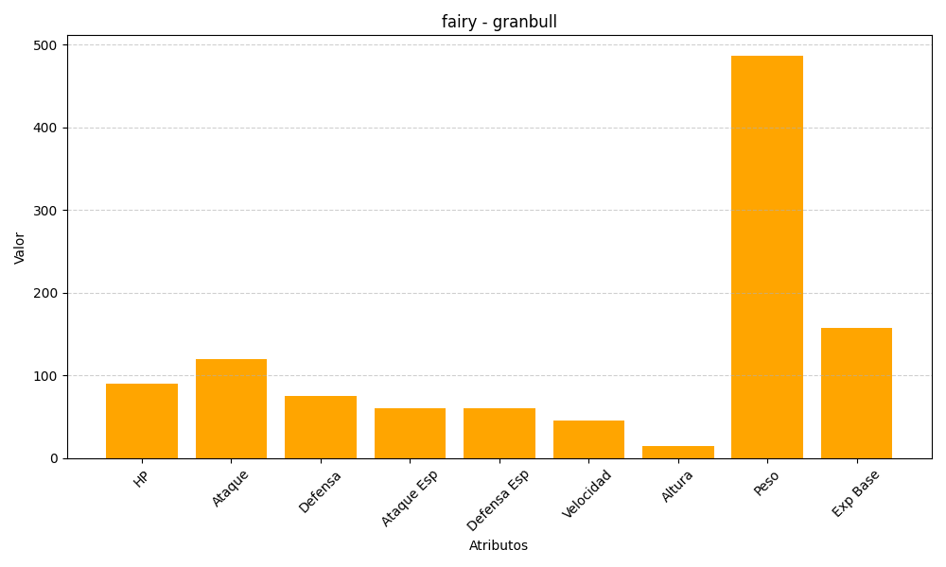
ID | Nombre | Tipo | HP | Ataque | Defensa | Ataque Especial | Defensa Especial | Velocidad | Altura | Peso | Experiencia Base
210 | granbull | fairy | 90 | 120 | 75 | 60 | 60 | 45 | 14 | 487 | 158

